상품제안서
PGA 2단자동 빈티지우드+260g 코마사 면사타올 세트 | 상품코드: F31353

 |  |  |  |  |  |  | 02-412-0044 | www.easy1.co.kr
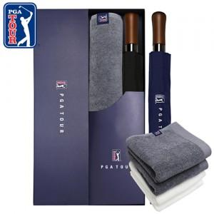

【상세/제작정보】

【인쇄/포장옵션】 | 실크, 원단인쇄 / 기본 각케이스 포장 / 그 외 포장은 별도문의

【공급단가】 | 수량 | 100~ | 300~ | 500~ | 1,000~ | 3,000~
*VAT별도 | 단가 | 18,600원 | 18,290원 | 17,820원 | 17,510원 | 17,050원

【상품 URL】 | https://dev.easy1.co.kr:443/src/goods_detail.php?gdno=31353

